Лист1

Excel03 |  |  | Заявка на обучение
 |  | ФИО

 |  | Адрес регистрация
 |  | Серия паспорта
 |  | Номер паспорта
 |  | Дата выдачи
 |  | Кем выдан |  | телефон: 8 (800) 200 56 06
 |  |  |  | e-mail: info@likey.su
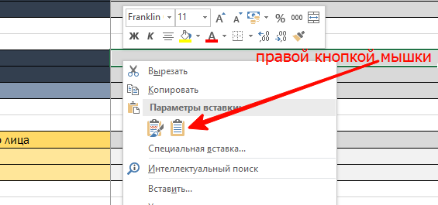
 |  | Контактный телефон
 |  | Электронная почта
 |  | Почтовый адрес (для направления оригиналов документов)

 |  | Дата начала цикла (в случае обучения в рамках циклов НМО)

 |  |  | *поля обязательные для заполнения | Если вы вставляете в ячейки значения скопированные из других программ (word, Excel, и.т.д.) то делайте
 |  |  |  | это как показано на картинке: Правой кнопкой по ячейке и "Использовать конечное формарирование"
 | # | *Фамилия Имя Отчество | *Наименование программы обучения | *СНИЛС | *Дата рождения | *Уровень образования (ВО, СПО) | *Должность | Телефон | E-mail | Серия | Номер паспорта | Начало цикла (для медцицины) | Контра | АдресРегистрация | АдресПочтовый | ДатаВыдачи | КемВыдан
 | 1 |  |  |  |  |  |  |  |  |  |  |  | *
 | 2
 | 3
 | 4
 | 5
 | 6
 | 7
 | 8
 | 9
 | 10
 | 11
 | 12
 | 13
 | 14
 | 15
 | 16
 | 17
 | 18
 | 19
 | 20
 | 21
 | 22
 | 23
 | 24
 | 25
 | 26
 | 27
 | 28
 | 29
 | 30
 | 31
 | 32
 | 33
 | 34
 | 35
 | 36
 | 37
 | 38
 | 39
 | 40
 | 41
 | 42
 | 43
 | 44
 | 45
 | 46
 | 47
 | 48
 | 49
 | 50
 | 51
 | 52
 | 53
 | 54
 | 55
 | 56
 | 57
 | 58
 | 59
 | 60
 | 61
 | 62
 | 63
 | 64
 | 65
 | 66
 | 67
 | 68
 | 69
 | 70
 | 71
 | 72
 | 73
 | 74
 | 75
 | 76
 | 77
 | 78
 | 79
 | 80
 | 81
 | 82
 | 83
 | 84
 | 85
 | 86
 | 87
 | 88
 | 89
 | 90
 | 91
 | 92
 | 93
 | 94
 | 95
 | 96
 | 97
 | 98
 | 99
 | 100
 |  | ###

